事前準備
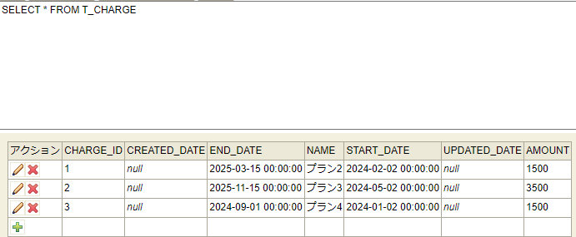
料金データをテーブルに登録済みの状態で実施

ケース1-8
2024-04-25

１．未ログイン状態でログイン画面に遷移
２．料金管理タブ押下

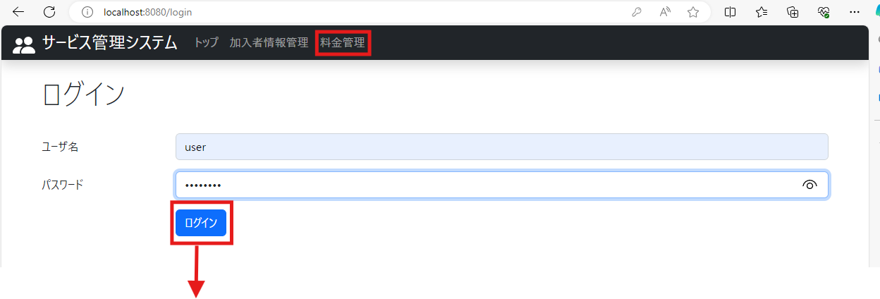
１．タブバーに料金管理が表示されていること ２．画面遷移しないこと

３．ログイン後、料金管理タブを押下

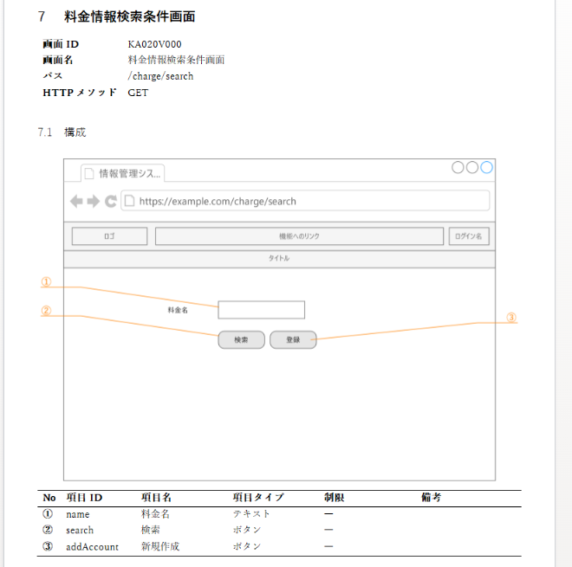

３．料金情報検索画面に遷移すること
４．料金空欄で検索ボタンを押下

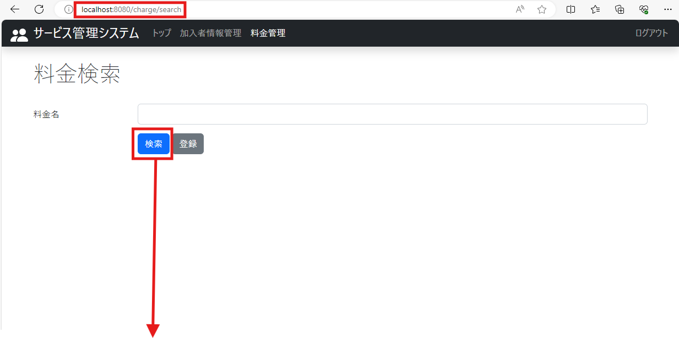

４．画面のレイアウトが設計書通りであること

５．戻るボタンを押下

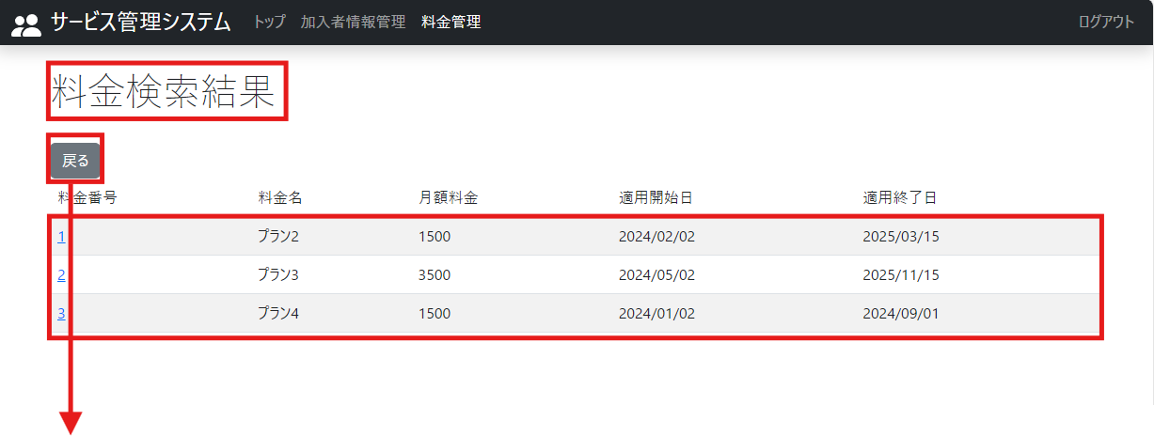
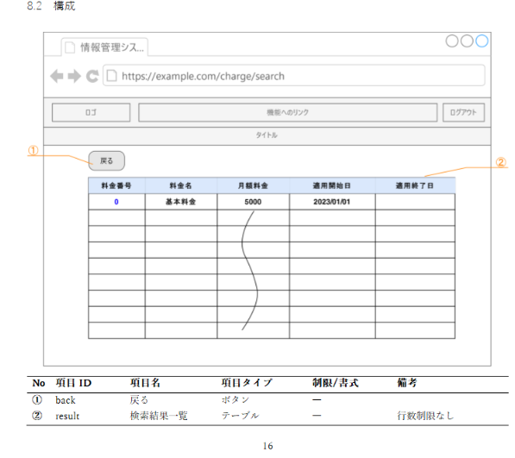

５．料金検索結果一覧が表示されること

６．画面のレイアウトが設計書通りであること

７．検索結果に料金全件が表示されていること

８．料金情報検索条件画面が表示されていること

ケース9
１．料金名に該当しない文字列を入力し、検索ボタンを押下

９．検索結果に料金が表示されていないこと

ケース10
１．料金名に完全一致する文字列を入力し、検索ボタンを押下

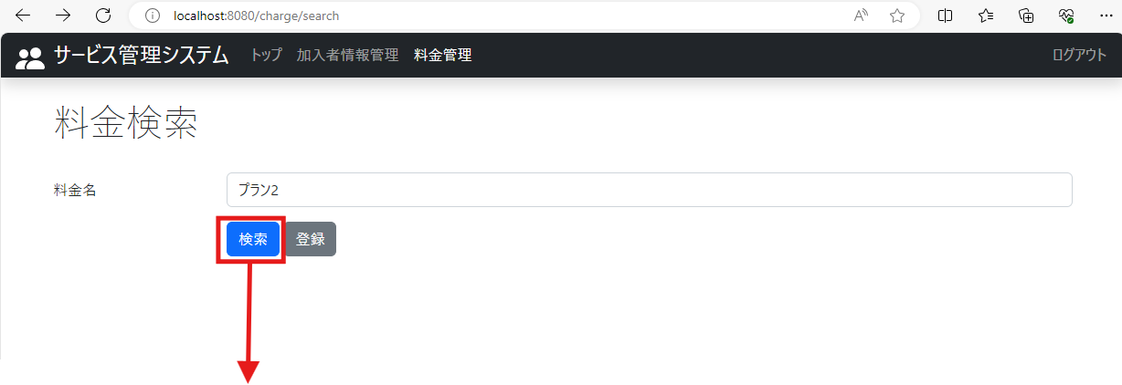

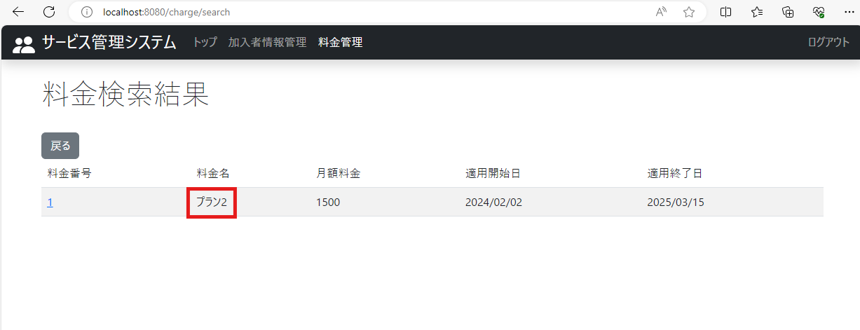

No.10：検索結果に該当の料金が表示されていること

ケース11
１．料金名に一部一致する文字列を入力し、検索ボタンを押下

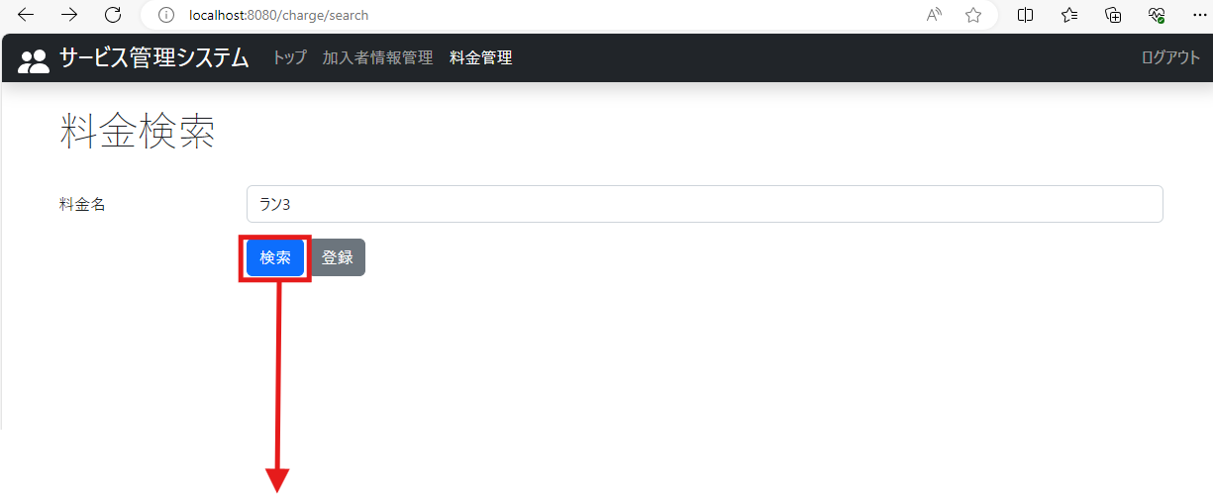

No.11：検索結果に該当の料金が表示されていること

